0. Informations générales
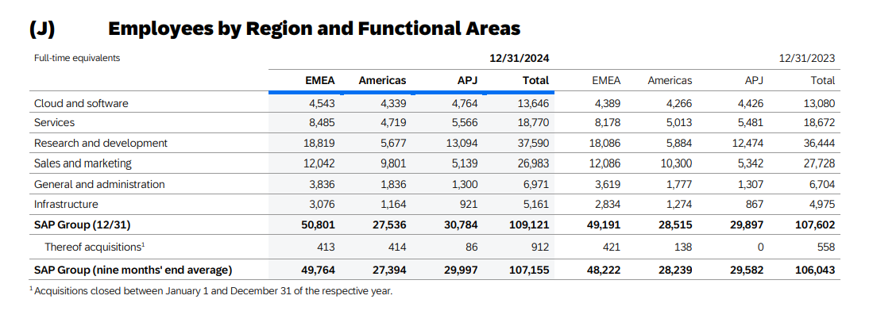
DOMAINE | QUESTION | REPONSE | COMMENTAIRE (facultatif)
Informations générales sur la société éditrice | Nom de l’entreprise éditrice | Sap
 | Chiffre d’affaires annuel total | 34,18 milliards d'euros | Revenus cloud : en hausse de 25 % Revenus de la suite Cloud ERP : +33 % Backlog cloud total : 63,3 milliards d’euros (+43 %) Résultat net : 3,12 milliards d’euros Marge nette : 9,14 %
 | Chiffre d’affaires annuel en France | 848 millions d'Euros
 | Effectif total | 92000
 | Effectif en France | cf tableau ci-contre
 | Nombre de clients actifs dans le monde | SAP compte plus de 440 000 clients dans 180 pays à travers le monde
 | Nombre de clients actifs en France | SAP compte environ 1 577 entreprises clientes en France
 | Principaux secteurs d'activité | L’industrie Le Retail et le Fashion Les services Le secteur public La distribution La santé

Informations générales sur la solution | Nom de la solution ERP | Sap Cloud Erp Pirvate
 | Version actuelle | La version actuelle de SAP S/4HANA Cloud, Private Edition est la 2023 Release, avec plusieurs Feature Pack Stacks (FPS) publiés au cours de l’année, dont FPS03 est l’un des plus récents SAP S/4HANA Cloud Private Edition suit un cycle de mise à jour annuel, avec des support packages intermédiaire
 | Date de sortie de la version actuelle | La dernière version de SAP S/4HANA Cloud, Private Edition est la 2023 FPS02 (Feature Pack Stack 02), sortie le 9 octobre 2024

Hébergement et mise à jour | Type d'hébergement | Tous
 | Fréquence moyenne de mise à jour majeure | une fois par an
 | Fréquence moyenne de mise à jour mineure | SAP prévoit de publier trois Feature Pack Stacks (FPS) pour chaque version majeure, à raison d’un tous les six mois.

